CUOTAS TOMADOR
TU CASA +CERCA | CUOTAS POR TOMADOR — Amortización Francesa
 | 12 | 12 MESES — PLAZO |  |  |  |  | Lendar | Lendar: |  | Período | Saldo Inicial | Interés | Capital | Cuota | Saldo Final | Saldo Final
 |  | Tomador |  |  |  |  |  | 12 | 9.50% |  | $1.00 | $31,815.00 | $278.38 | $2,526.07 | $2,804.45 | $29,288.93
 |  | Pide | 30,000.00 | Estos va a pagar el depto | Capital | 31,815.00 |  | 24 | 10.50% |  | $2.00 | $29,288.93 | $256.28 | $2,548.17 | $2,804.45 | $26,740.76
 |  | Toma | 31,815.00 |  | Interés | 10.50% |  | 36 | 11.50% |  | $3.00 | $26,740.76 | $233.98 | $2,570.47 | $2,804.45 | $24,170.30
 |  | Upfront | 1,815.00 |  | Plazo | 12 |  | 48 | 12.50% |  | $4.00 | $24,170.30 | $211.49 | $2,592.96 | $2,804.45 | $21,577.34
 |  | IVA | 315.00 | 21% | Cuota Neta | U$D 2,804.45 |  | 60 | 13.50% |  | $5.00 | $21,577.34 | $188.80 | $2,615.65 | $2,804.45 | $18,961.69
 |  | NETO | 1,500.00 | 5% |  |  |  |  |  |  | $6.00 | $18,961.69 | $165.91 | $2,638.53 | $2,804.45 | $16,323.16
 |  |  |  |  | TOTAL | U$D 33,653.37 |  |  |  |  | $7.00 | $16,323.16 | $142.83 | $2,661.62 | $2,804.45 | $13,661.54
 |  |  |  |  | TDirecta | 12.18% |  |  |  |  | $8.00 | $13,661.54 | $119.54 | $2,684.91 | $2,804.45 | $10,976.63
 |  |  |  |  | TNA | 12.18% |  |  |  |  | $9.00 | $10,976.63 | $96.05 | $2,708.40 | $2,804.45 | $8,268.23
 |  |  |  |  |  |  |  |  |  |  | $10.00 | $8,268.23 | $72.35 | $2,732.10 | $2,804.45 | $5,536.13
 | 24 | 24 MESES — PLAZO |  |  |  |  |  |  |  |  | $11.00 | $5,536.13 | $48.44 | $2,756.01 | $2,804.45 | $2,780.12
 |  | Tomador |  |  |  |  |  |  |  |  | $12.00 | $2,780.12 | $24.33 | $2,780.12 | $2,804.45 | $0.00
 |  | Pide | 30,000.00 | Estos va a pagar el depto | Capital | 31,815.00 |  |  |  |  | TOTALES |  | $1,838.37 | $31,815.00 | $33,653.37
 |  | Toma | 31,815.00 |  | Interés | 11.50%
 |  | Upfront | 1,815.00 |  | Plazo | 24 |  |  |  |  |  | Total Int Nom/30k | 6.13%
 |  | IVA | 315.00 | 21% | Cuota Neta | U$D 1,490.22 |  |  |  |  |  | Upfront Fee + IVA | 6.05%
 |  | NETO | 1,500.00 | 5% |  |  |  |  |  |  |  | Tasa Directa | 12.18%
 |  |  |  |  | TOTAL | U$D 35,765.39
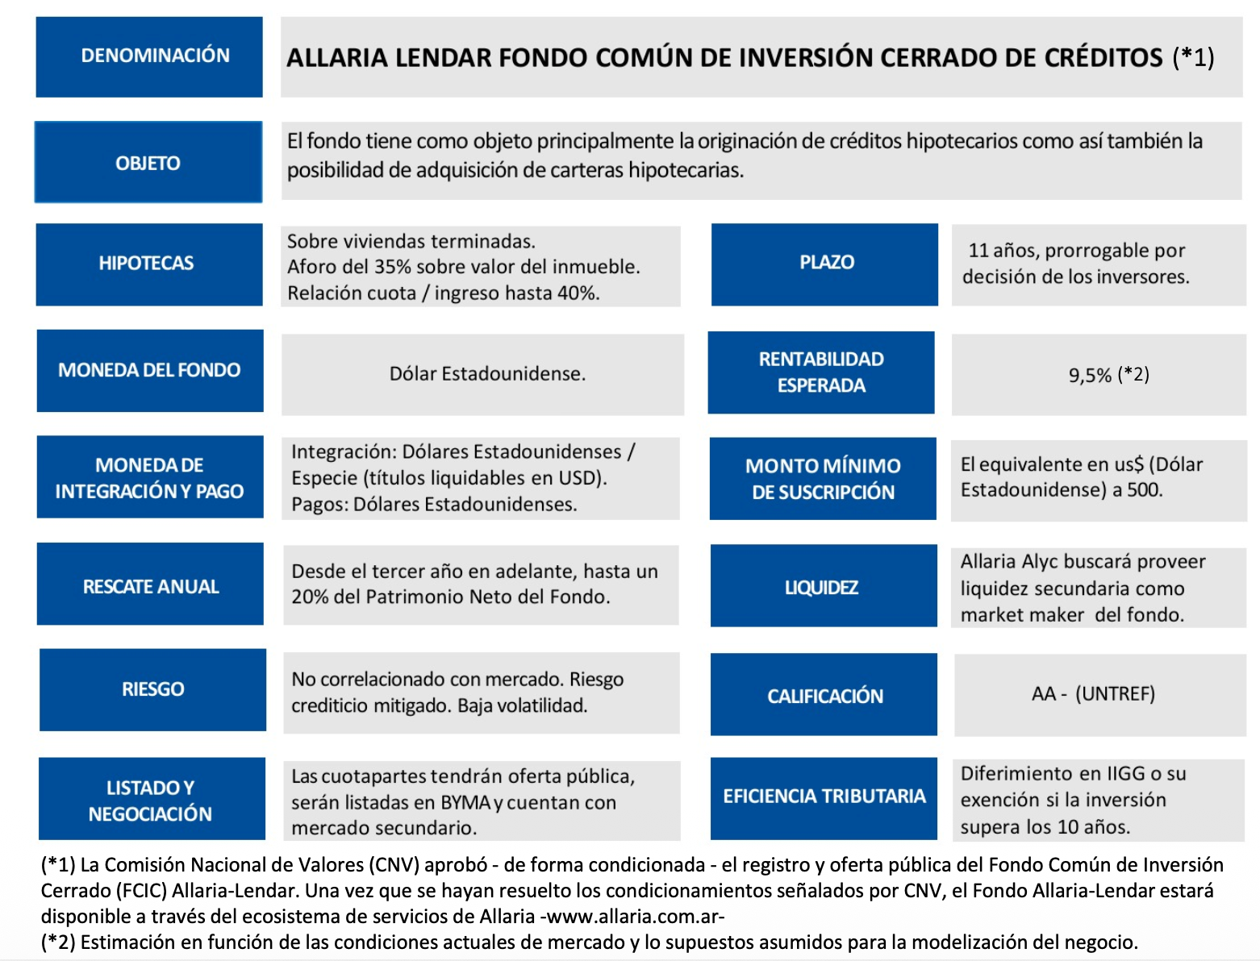
 |  |  |  |  | TDirecta | 19.22%
 |  |  |  |  | TNA | 9.19%

 | 36 | 36 MESES — PLAZO
 |  | Tomador
 |  | Pide | 30,000.00 | Estos va a pagar el depto | Capital | 31,815.00
 |  | Toma | 31,815.00 |  | Interés | 12.50%
 |  | Upfront | 1,815.00 |  | Plazo | 36
 |  | IVA | 315.00 | 21% | Cuota Neta | U$D 1,064.33
 |  | NETO | 1,500.00 | 5%
 |  |  |  |  | TOTAL | U$D 38,315.78
 |  |  |  |  | TDirecta | 27.72%
 |  |  |  |  | TNA | 8.50%

 | 48 | 48 MESES — PLAZO
 |  | Tomador
 |  | Pide | 30,000.00 | Estos va a pagar el depto | Capital | 31,815.00
 |  | Toma | 31,815.00 |  | Interés | 13.50%
 |  | Upfront | 1,815.00 |  | Plazo | 48
 |  | IVA | 315.00 | 21% | Cuota Neta | U$D 861.43
 |  | NETO | 1,500.00 | 5%
 |  |  |  |  | TOTAL | U$D 41,348.79
 |  |  |  |  | CFT | 37.83%
 |  |  |  |  | TNA | 8.35%

 | 60 | 60 MESES — PLAZO
 |  | Tomador
 |  | Pide | 30,000.00 | Estos va a pagar el depto | Capital | 31,815.00
 |  | Toma | 31,815.00 |  | Interés | 14.50%
 |  | Upfront | 1,815.00 |  | Plazo | 60
 |  | IVA | 315.00 | 21% | Cuota Neta | U$D 748.55
 |  | NETO | 1,500.00 | 5%
 |  |  |  |  | TOTAL | U$D 44,913.14
 |  |  |  |  | CFT | 49.71%
 |  |  |  |  | TNA | 8.41%

